Sheet1
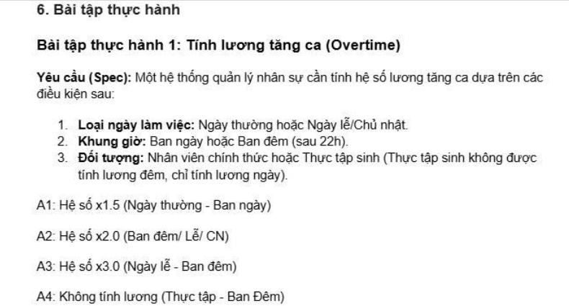
Đề bài:
 |  |  |  |  |  |  | CHÚ THÍCH |  |  |  |  |  | Action: | Đêm + TTS -> A4
 |  |  |  |  |  |  | Điều kiện (Conditions) |  |  |  |  |  |  | Lễ + Đêm -> A3
 |  |  |  |  |  |  | 1. Ngày: Thường/ Lễ(CN) |  |  |  |  |  |  | Đêm -> A2
 |  |  |  |  |  |  | 2. Giờ: Sáng/ Đêm (>22h) |  |  |  |  |  |  | Lễ + Sáng -> A2
 |  |  |  |  |  |  | 3. Đối tượng: NV(Nhân viên chính thức)/ TTS(thực tập sinh) |  |  |  |  |  |  | Thường + Sáng -> A1

 |  |  |  |  | Combinations |  |  |  |  |  |  |  |  | Combinations
 | Conditions | R1 | R2 | R3 | R4 | R5 | R6 | R7 | R8 | Conditions | R1 | R2 | R3 | R4 | R5 | R6 | R7 | R8
 | Ngày | Thường | Thường | Lễ (CN) | Lễ (CN) | Thường | Thường | Lễ (CN) | Lễ (CN) | Working day | Normal | Normal | Holiday | Holiday | Normal | Normal | Holiday | Holiday
 | Giờ | Sáng | Đêm | Sáng | Đêm | Sáng | Đêm | Sáng | Đêm | Time Shift | Day | Night | Day | Night | Day | Night | Day | Night
 | Đối tượng | NV | NV | NV | NV | TTS | TTS | TTS | TTS | Employee Type | Employee | Employee | Employee | Employee | Inter | Inter | Inter | Inter
 | Action |  |  |  |  |  |  |  |  | Action
 | A1= x1.5 | X |  |  |  | X |  |  |  | A1= x1.5 | X |  |  |  | X
 | A2= x2.0 |  | X | X |  |  |  | X |  | A2= x2.0 |  | X | X |  |  |  | X
 | A3= x3.0 |  |  |  | X |  |  |  |  | A3= x3.0 |  |  |  | X
 | A4= 0 |  |  |  |  |  | X |  | X | A4= 0 |  |  |  |  |  | X |  | X

Simplify decision table

 |  |  |  | Combinations
 | Conditions | S1 | S2 | S3 | S4 | S5
 | Ngày | Thường | Thường | Lễ (CN) | Lễ (CN) | _
 | Giờ | Sáng | Đêm | Sáng | Đêm | Đêm
 | Đối tượng | _ | NV | _ | NV | TTS
 | Action
 | A1= x1.5 | X
 | A2= x2.0 |  | X | X
 | A3= x3.0 |  |  |  | X
 | A4= 0 |  |  |  |  | X

